質問集約票の利用方法について
 |  | 質問集約票の利用方法について

＜国保請求事務の手引き（質問集約票）シート＞
・ | よくあるお問い合わせをFAQ方式で集約いたしました。
・ | フィルター機能を使用して、カテゴリー1やカテゴリー2で該当項目を絞って御活用ください。

☆ | フィルターの設定方法

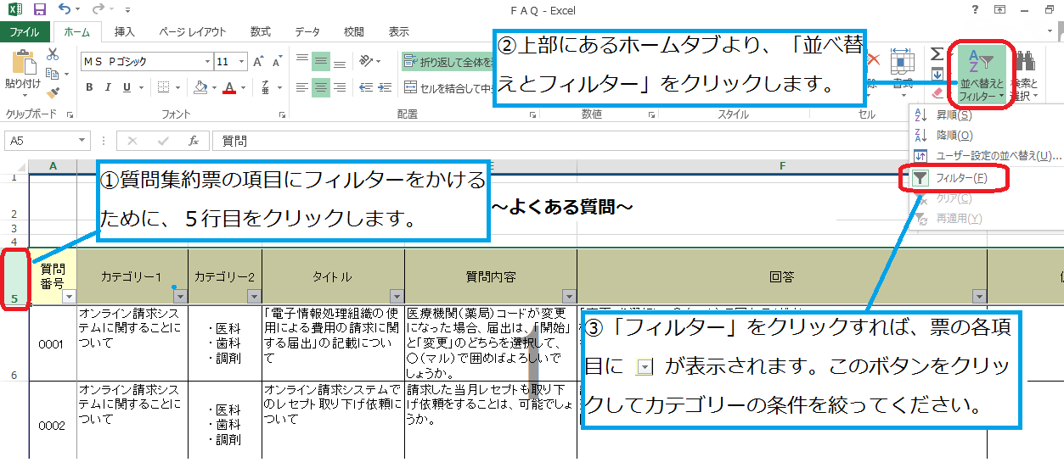

＜その他のシート＞
・ | 参考資料になります。

